setup-mysql
Step 1 | Link download (chọn file có size MB lớn hơn).

 | https://dev.mysql.com/downloads/windows/installer/8.0.html

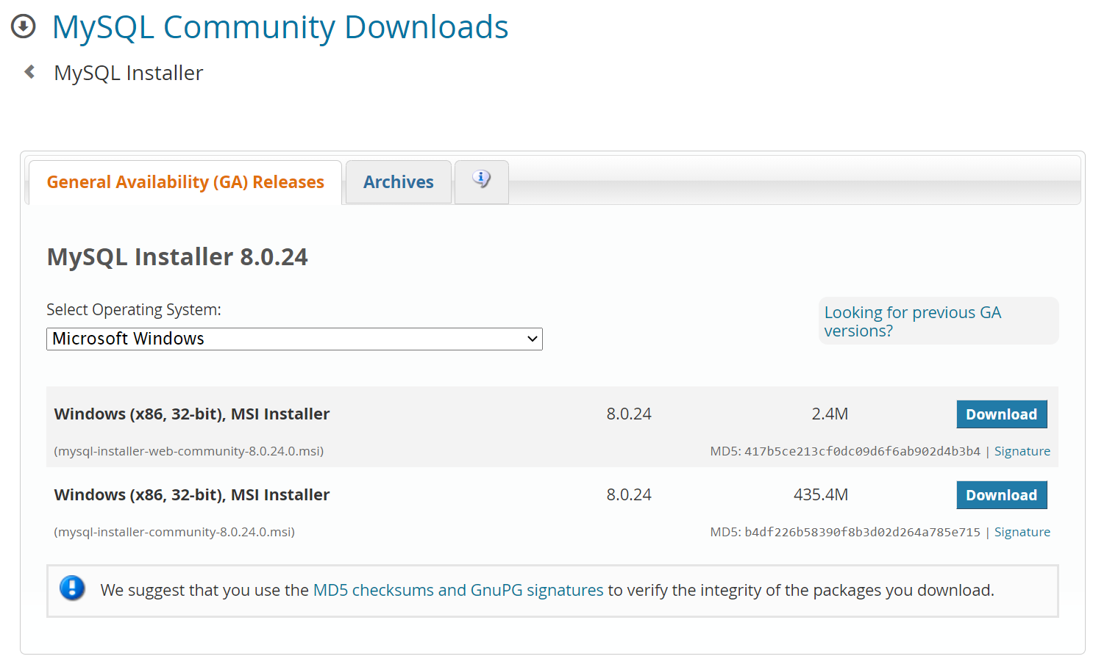

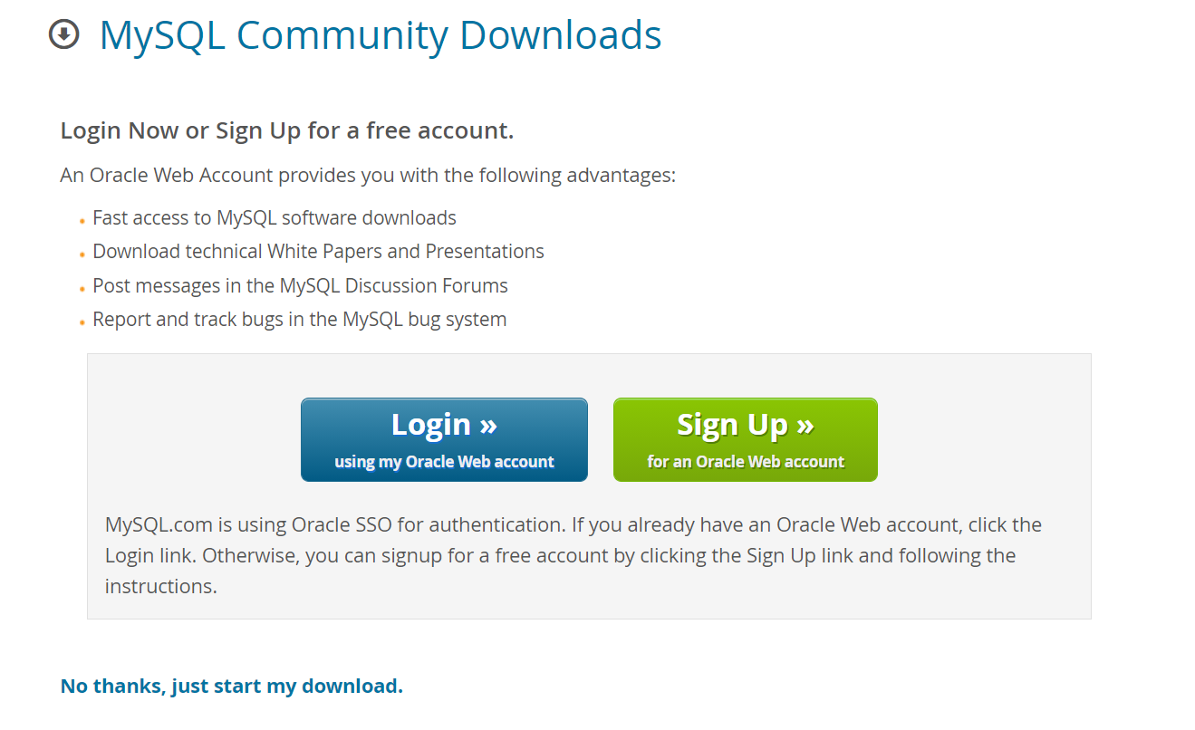

Step 2 | Tiến hành setup theo các bước bên dưới.

 | Lưu ý: chỉ cần làm theo các vùng khoanh đỏ, còn vùng nào không khoanh thì cứ để mặc định

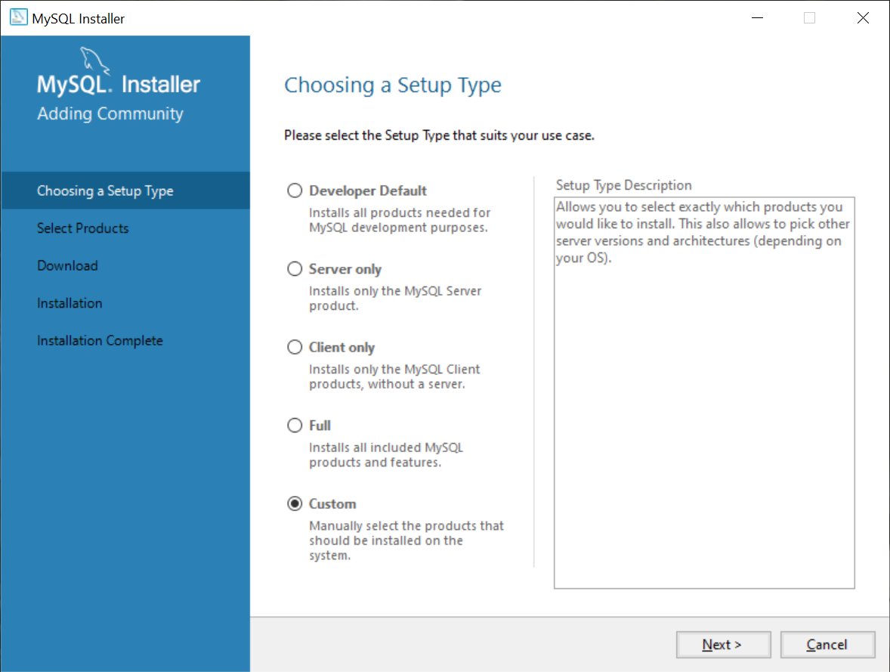

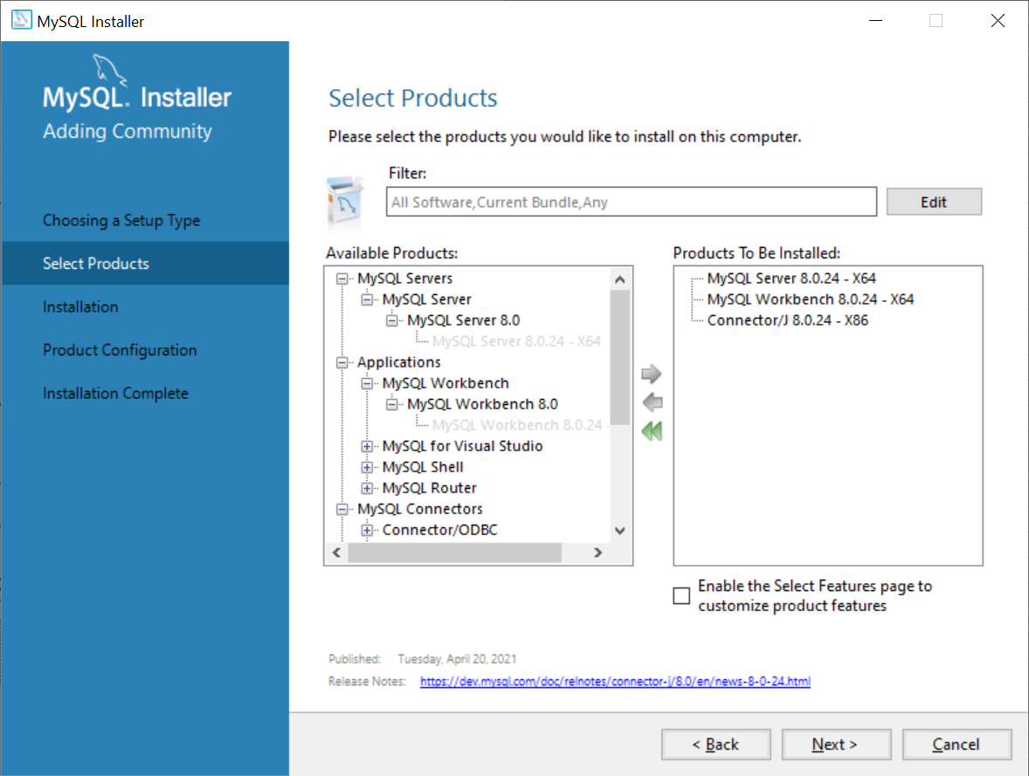

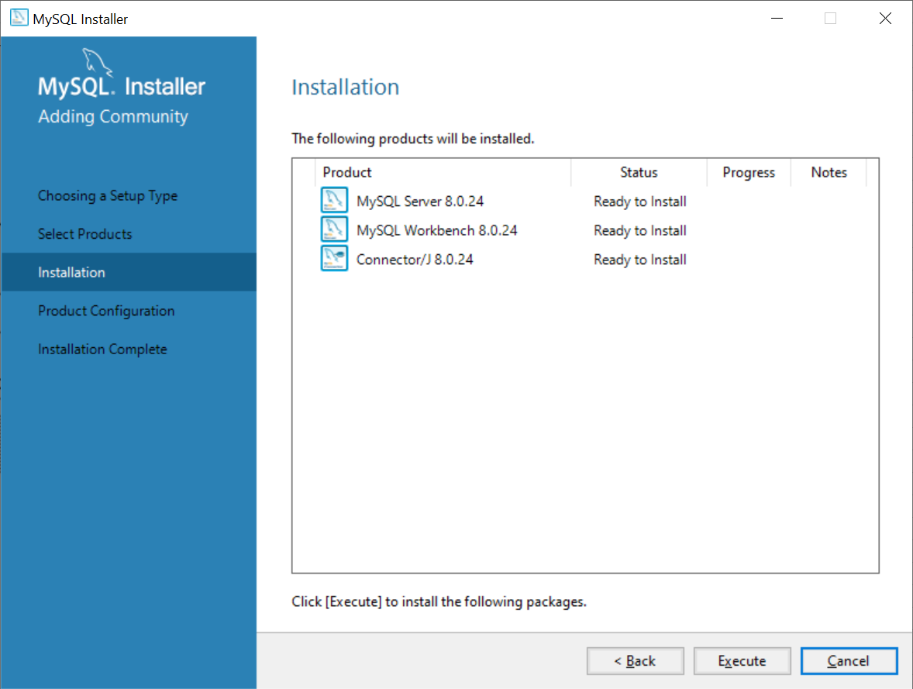

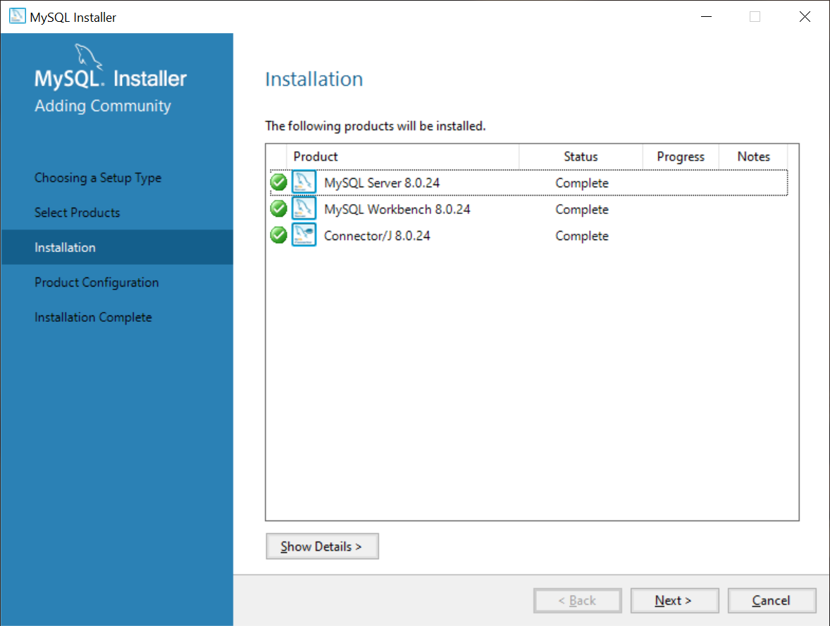

Step 3 | Thực hiện cấu hình MySQL theo các bước bên dưới.

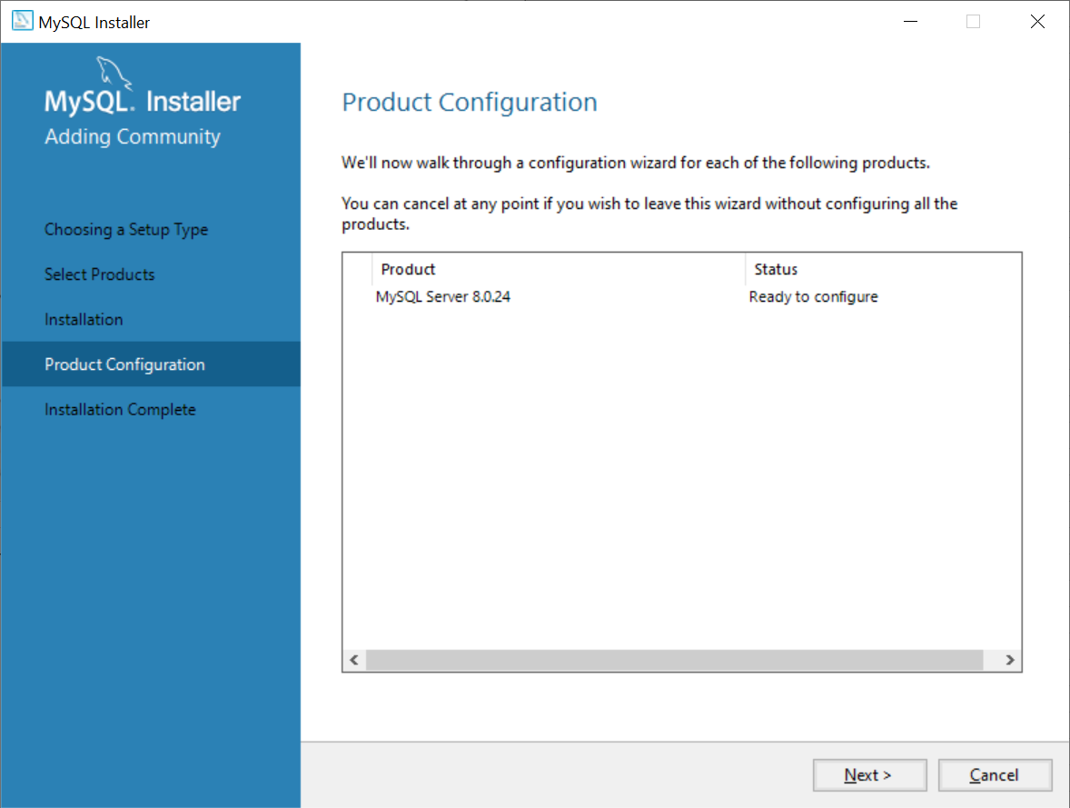

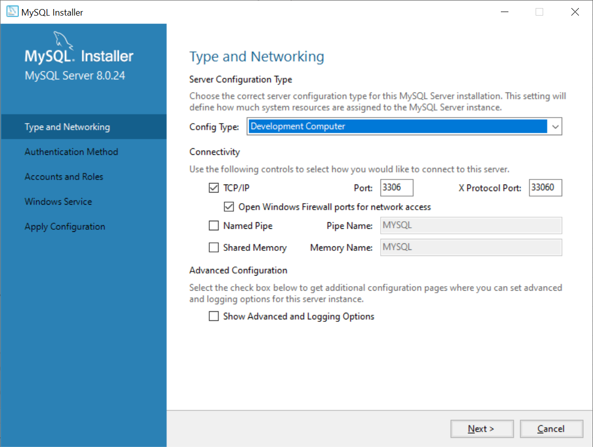

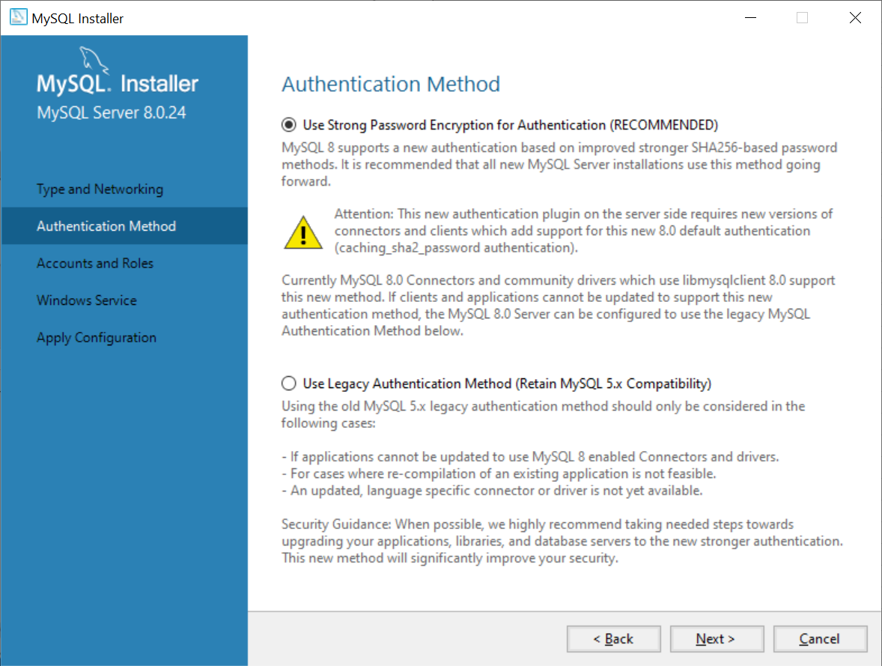

 | Cài đặt Password để truy cập vào MySQL, nên đặt mật khẩu dễ nhớ. Khuyến khích Password là: "12345678"

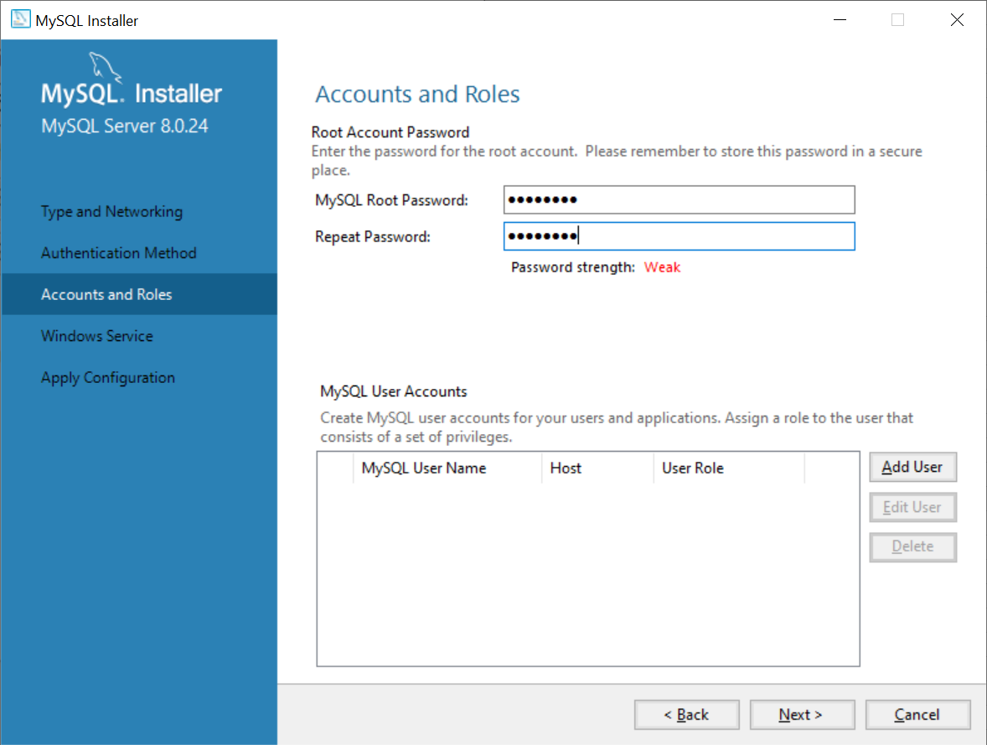

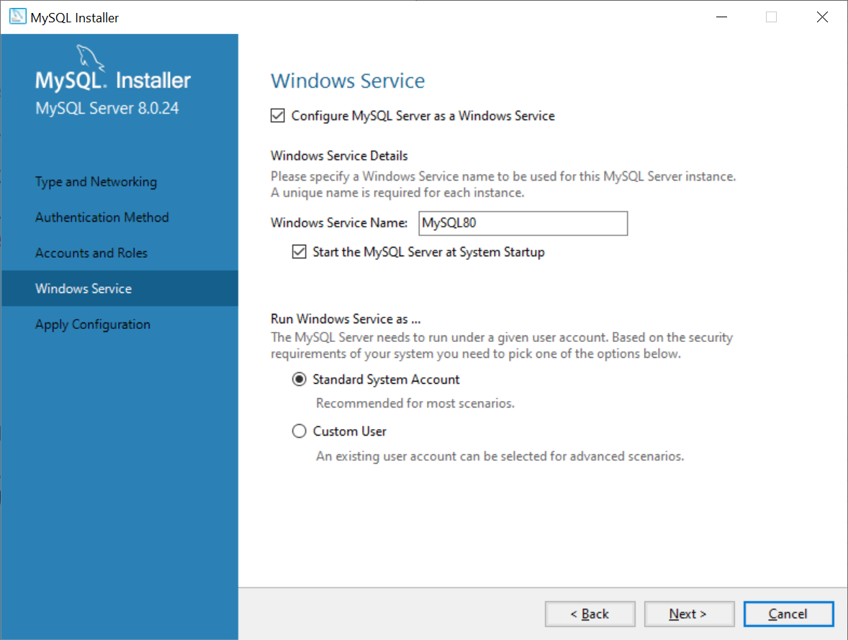

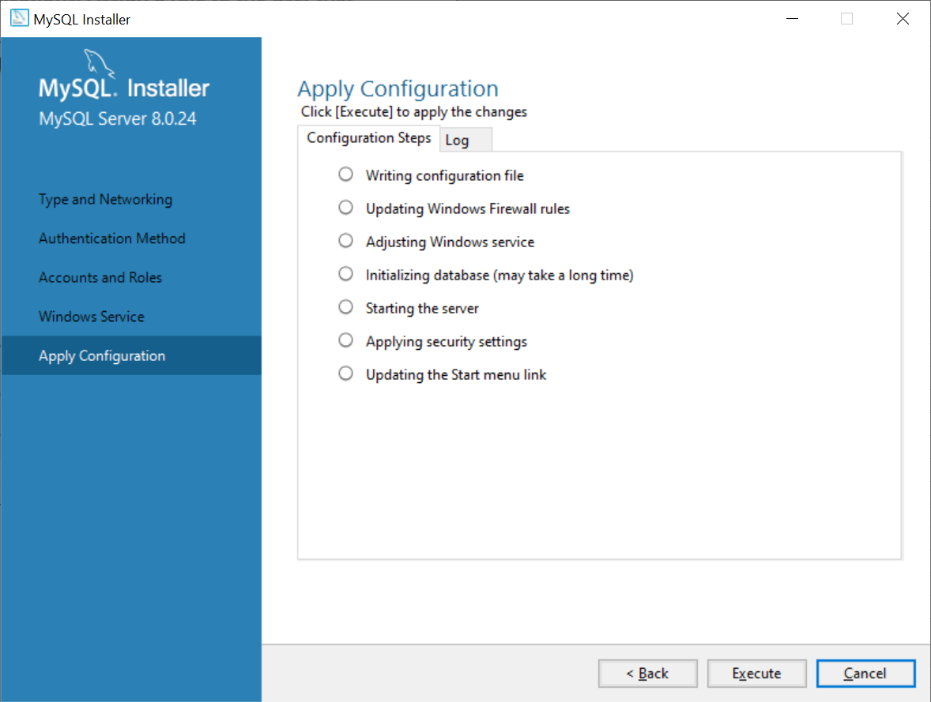

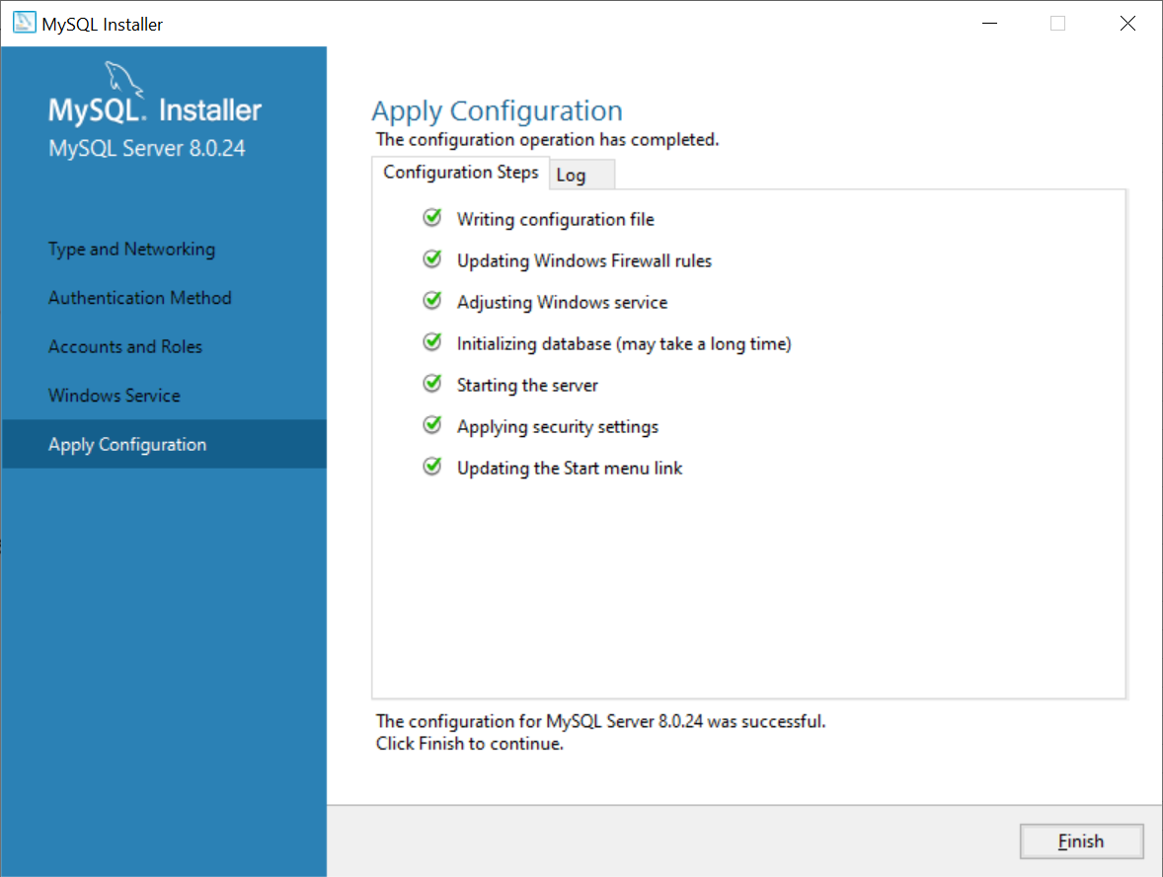

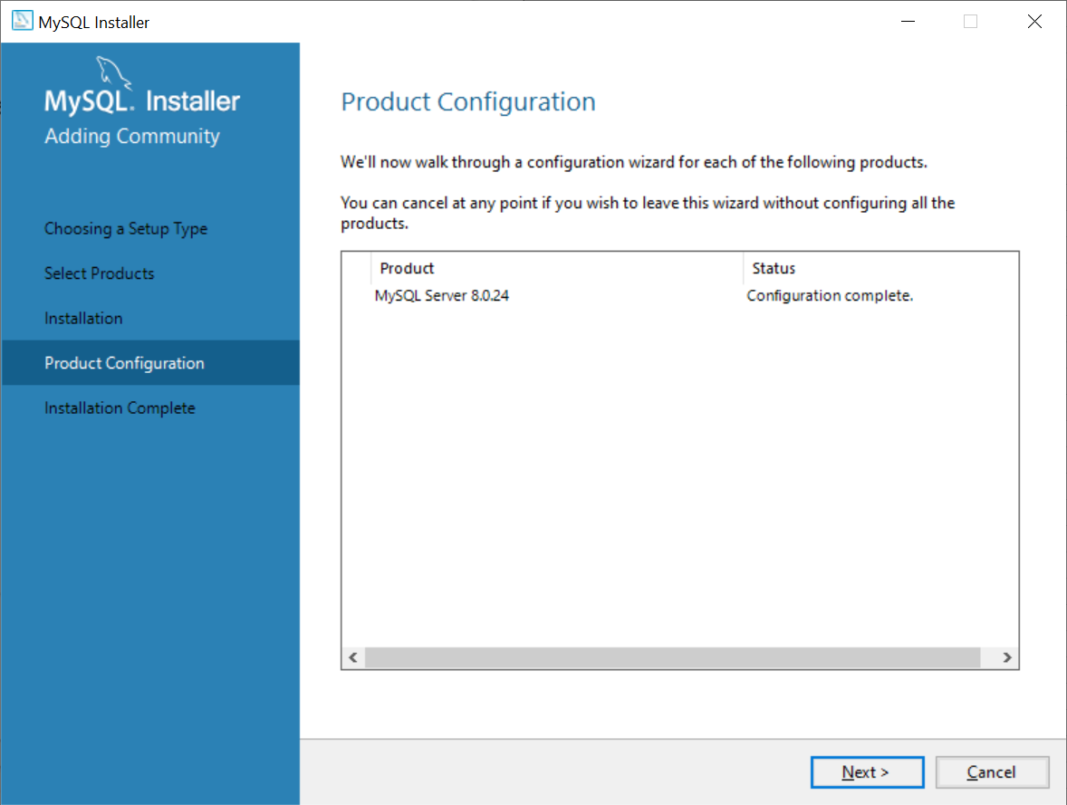

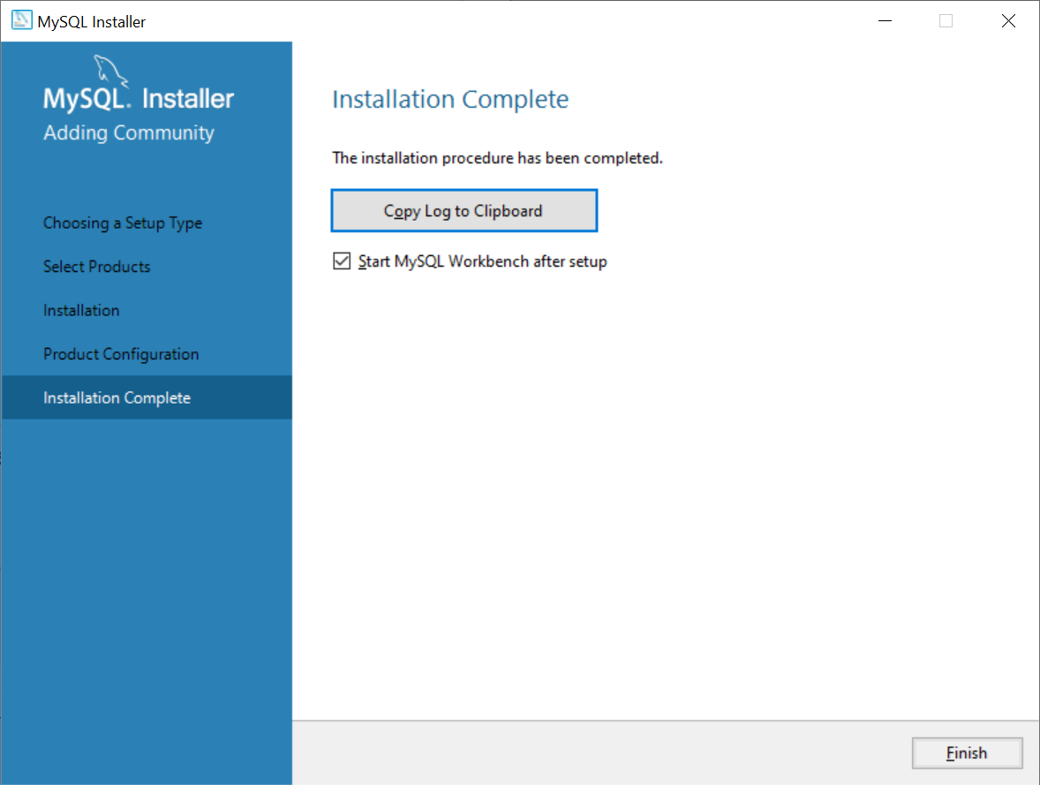

Step 4 | Sử dụng, tạo Database để kiểm tra xem MySQL đã hoạt động đúng chưa

 | 4.1. Truy cập vào MySQL.

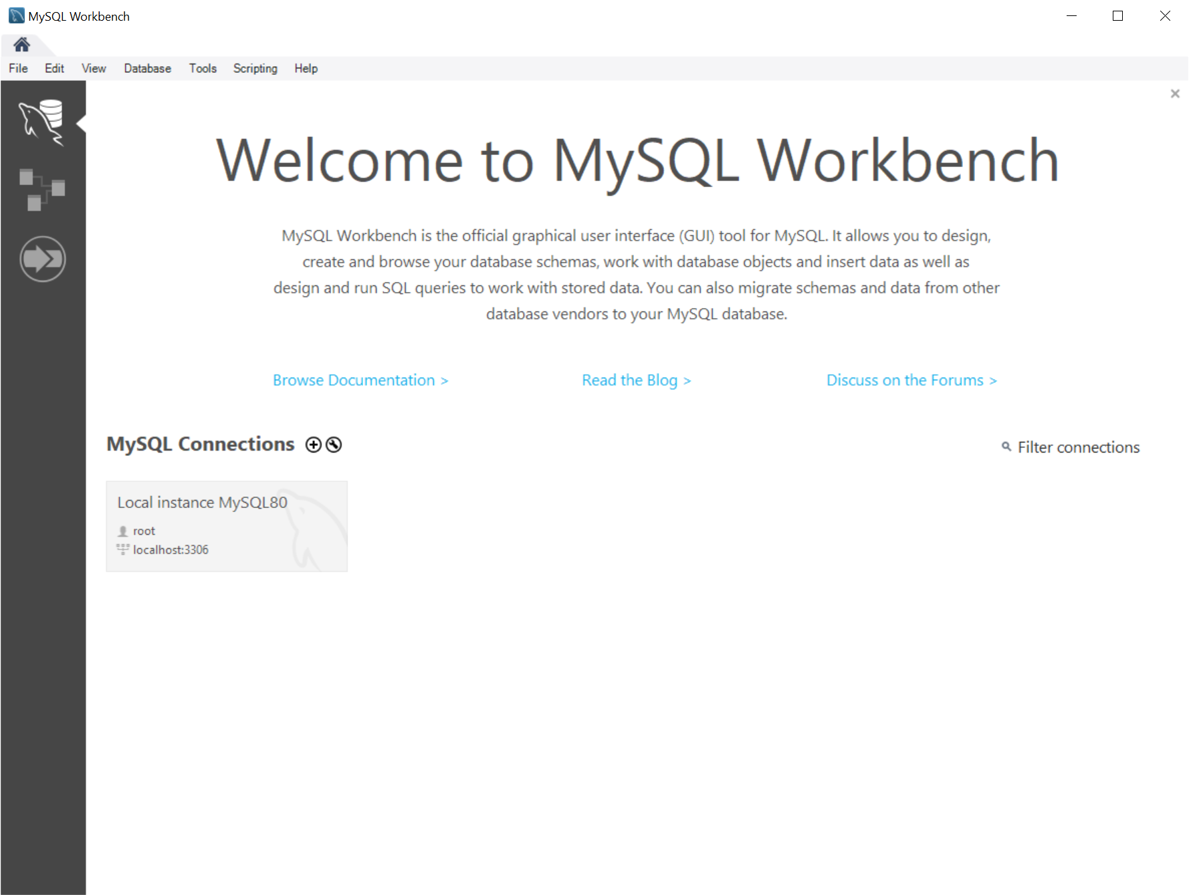

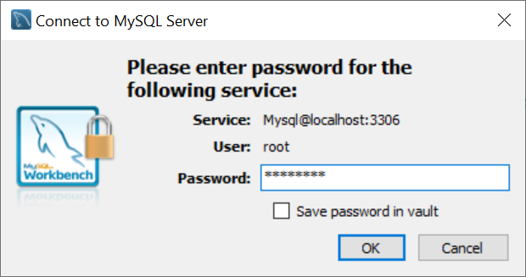

 | 4.2. Gõ theo lệnh bên dưới.

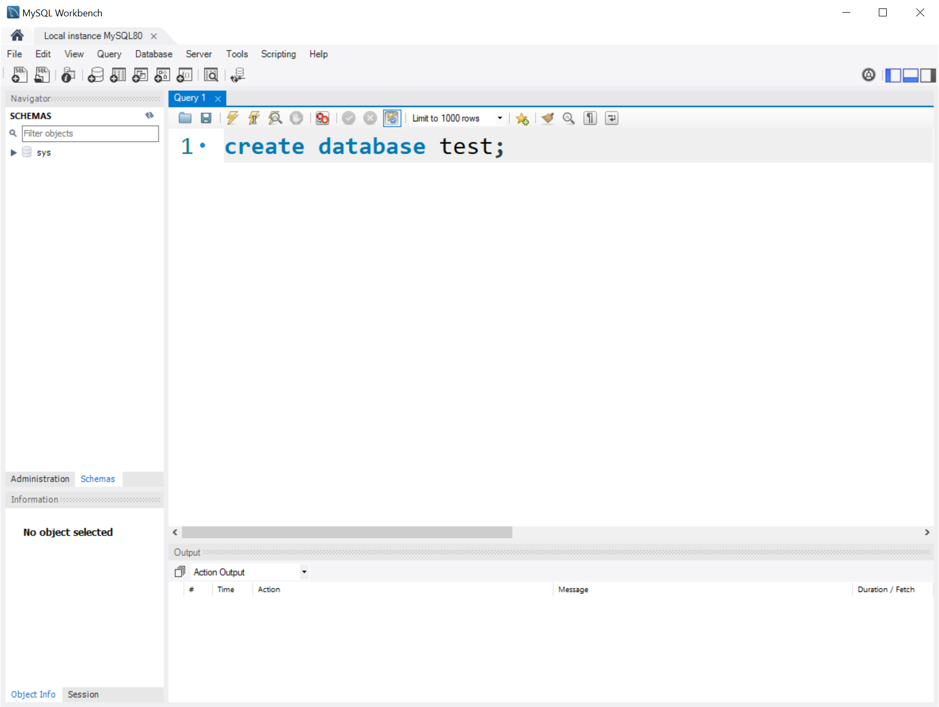

1

2

 | 4.3. Nhấn Execute để chạy lệnh.

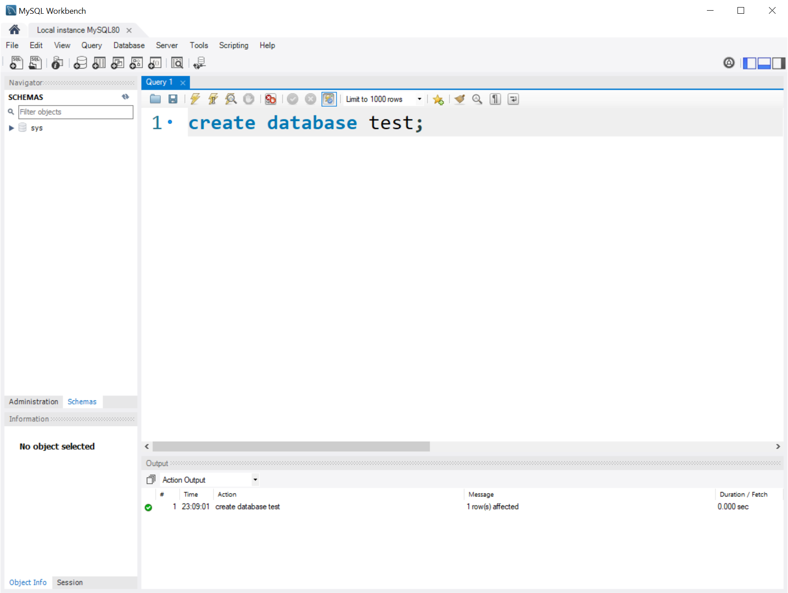

1

2

 | 4.4. Refresh -> Database đã được tạo thành công
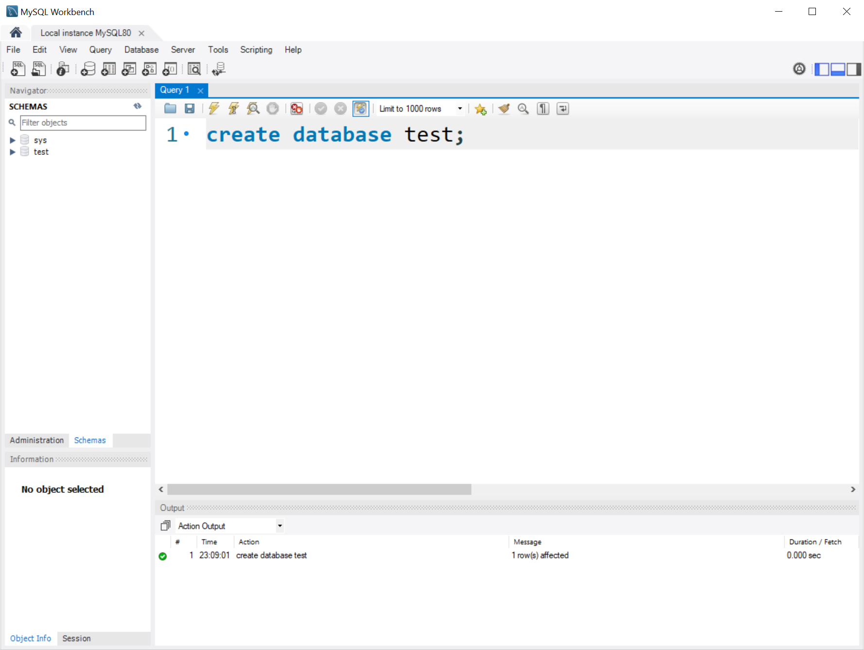

1

2

